Ficha
Ficha simplificada para registro de varamiento de fauna marino-costera |  |  |  |  |  |  |  |  |  |  | Ficha simplificada para registro de varamiento de fauna marino-costera

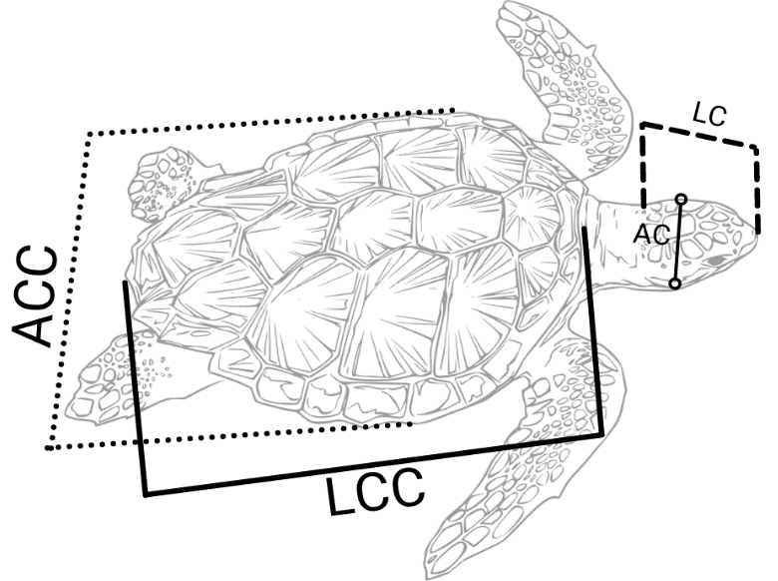
Ficha Nro.

Encargado/s del varamiento

 |  |  |  |  |  |  |  |  |  |  |  | ACC | Ancho Curvo de Caparazón
Sección a.- Datos generales del varamiento |  |  |  |  |  |  |  |  |  |  |  | LCC | Largo Curvo de caparazón
 |  |  |  |  |  |  |  |  |  |  |  | LC | Largo de cabeza
FECHA | AÑO |  | MES |  | DIA |  | HORA |  |  |  |  | AC | Ancho de cabeza

Provincia: |  |  |  | Cantón |  |  |  |  | Estado
 |  |  |  |  |  |  |  |  | Vivo
Parroquia |  |  |  | Playa/Sector |  |  |  |  | Muerto

Especie |  |  |  |  |  |  | Coordenadas UTM |  |  | Datum
N. científico N. común |  |  |  |  |  |  | X |  |  | WGS84 17S
 |  |  |  |  |  |  | Y

 |  |  |  |  |  |  |  | Estado de conservación
 |  |  |  |  |  |  |  | Muy Fresco
Edad/Estadío |  |  | Zona de varamiento |  |  | SEXO |  | Fresco
Cría |  |  | Altamar |  |  | M |  | Autólisis moderada
Juvenil |  |  | Orilla |  |  | H |  | Autolítico
Adulto |  |  | Playa |  |  | ND |  | Muy Autolítico

Sección b.- Medidas Morfométricas

Medida |  | Valor |  | Unidad |  | Grupo |  | Medidas reomendadas
 |  |  |  |  |  | Cetaceos grandes |  | Longitud total (LT)
 |  |  |  |  |  | Cetaceos menores |  | LT; LC
 |  |  |  |  |  | Pinnípedos |  | LT, LC,
 |  |  |  |  |  | Tortugas |  | LCC; LAC; LP; AP; LC; AC
 |  |  |  |  |  | Tiburón Ballena |  | Longitud total
 |  |  |  |  |  | Mantarrayas |  | Ancho del disco
 |  |  |  |  |  | Aves |  | Envergadura
 |  |  |  |  |  | En unidades establecer si el dato descrito es en metros, centímetros, etc
Sección c.- Observaciones:

